界面&功能
武斗场 |  |  |  |  | 功能基础规则

 | 功能入口 |  |  |  |  |  | 武斗场签到 相关基础规则和清单
 |  |  |  |  |  | 1.设计目的是什么 |  |  | 6功能点清单
 | 1.主界面顶部图标入口进入 |  |  |  |  | ▶ | 武斗场界面，玩家通过段位匹配挑战离线玩家数据及机器人，提升自身段位领取过高奖励 |  | 模块 | 类型 | 内容 | 优先级
 |  |  |  |  |  | ▶ | 包含武斗场段位每日奖励，排行信息 |  | 技能界面 | UI和资源 | 武斗场界面UI主入口图标 | 1
 |  |  |  |  |  | 2.基本规则 |  |  |  | UI和资源 | 武斗场界面背景底图 | 1
 |  |  |  |  |  | ▶ | 达到一定等级后功能开放 |  |  | UI和资源 | 武斗场界面大段位图标 | 1
 |  |  |  |  |  | ▶ | 匹配自身大段位在内，上下段位的玩家离线数据或机器人数据，进入竞技场副本内进行挑战战斗 |  |  | 功能逻辑 | 功能开放 | 3
 |  |  |  |  |  |  |  |  |  | 功能逻辑 | 匹配规则 | 1
 |  |  |  |  |  |  |  |  |  | 功能逻辑 | 机器人相关数据 | 1
 |  |  |  |  |  | 3.解锁方式 |  |  |  | 功能逻辑 | 每日段位奖励领取 | 1
 |  |  |  |  |  | ▶ | 达到一定等级后开放 |  |  | 功能逻辑 | 段位排行规则 | 2
 |  |  |  |  |  | ▶ | 主界面，影响各功能功能开放 |  |  | 功能逻辑 | 副本挑战规则 | 2
 |  |  |  |  |  |  |  |  |  | 功能逻辑 | 副本挑战次数，恢复规则 | 2

武斗场

 | 武斗场界面设计

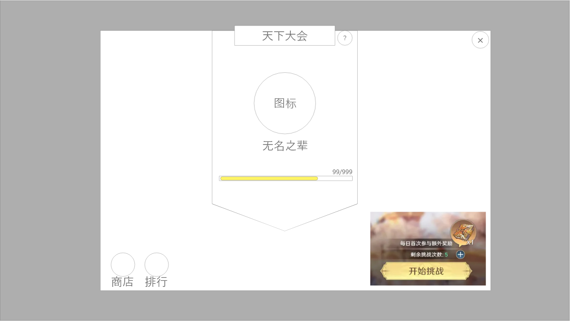
 |  | 1.背景原画 |  |  |  | 0.红点相关
 |  | ▶ | 武斗场界面背景原画 |  |  | ▶ | 当每日参与奖励可领取且未领取时，需在主界面显示红点。并在气泡右上角显示红点。
 |  | ▶ | 该功能常驻功能说明的问号按钮。
 |  |  |  |  |  | 2.当前武斗场所处段位信息及规则
 |  | 2.当前武斗场所处段位信息及规则 |  |  |  | ▶ | 每个段位无分段，通过积分的上下限划分
 |  | ▶ | 总计分六个段位：无名之辈，初露锋芒，小有名气，渐入佳境，声名鹊起，名动一方
 |  |  | ▶ | 段位图标设计上可以添加武侠元素 |  | 3.匹配按钮及每日首次奖励
 |  |  |  |  |  | ▶ | 匹配规则
 |  | 3.匹配按钮及每日首次奖励 |  |  |  |  | ▶ | 每次匹配将在自身积分±200分内选取对手
 |  | ▶ | 拥有挑战次数即可开始匹配 |  |  |  | ▶ | 对手优先级：玩家＞机器人
 |  | ▶ | 每1小时自动恢复1次次数，最大积累5次 |  |  |  | ▶ | 若范围内无真人玩家，则每次扩大100分进行搜索
1
 |  | ▶ | 点击加号弹出通用弹窗，提示：是否消耗xx道具购买一次次数？ |  |  |  | ▶ | 当搜索范围达到±500分后依旧没有玩家时，匹配机器人进行战斗
2
 |  | ▶ | 首次参与额外奖励，气泡有三种状态：不可领取，可领取，已领取 |  |  | ▶ | 胜利与失败计分
 |  |  |  |  |  |  | ▶ | 胜利与失败按照梯度计分：基础计分为胜利+10，失败-5
 |  |  |  |  |  |  | ▶ | 根据自己与对手的分差进行算分：每相差一百分为一个梯度，最多相差五百分，共-4-4，8个梯度
 |  | 4.武斗场商店，排行及奖励 |  |  |  |  | ▶ | 实际胜利分：梯度*2+10
 |  | ▶ | 根据大小段位等级发放每日奖励 |  |  |  | ▶ | 实际失败分：-5-梯度*1
 |  | ▶ | 点击排行可查看段位排行信息界面 |  |  | ▶ | 剩余次数
 |  | ▶ | 段位每日奖励每天0点通过邮件发送 |  |  |  | ▶ | 上限为5，未满时每1小时回复一点
 |  | ▶ | 点击武斗商店打开商城武斗商店界面 |  |  |  | ▶ | 点击加号可购买次数，120钻=1次；每日限购5次
 |  |  |  |  |  |  | ▶ | 若上限已满，则点击加号提示：当前次数已满！
 |  |  |  |  |  |  | ▶ | 若限购次数已用完，则点击加号提示：今日购买次数已达上限！
4
 |  |  |  |  |  |  | ▶ | 若正常购买，点击按钮弹出提示：是否消耗xx道具购买一次次数？
 |  |  |  |  |  | ▶ | 首次参与奖励
 |  |  |  |  |  |  | ▶ | 无论输赢参与一次后即可领取
 |  |  |  |  |  |  | ▶ | 该奖励道具种类固定为1种
 |  |  |  |  |  |  | ▶ | 按钮为图示气泡，有三种状态：不可领取，可领取，已领取
3
 |  |  |  |  |  |  | ▶ | 处于可领取状态时点击按钮弹出获得奖励弹窗
 |  |  |  |  |  |  | ▶ | 处于不可领取时点击弹出小提示：参与后可领取。
 |  |  |  |  |  |  | ▶ | 处于已领取状态点击弹出小提示：今日已领取。
 |  |  |  |  |  | 4.武斗场商店，排行及奖励
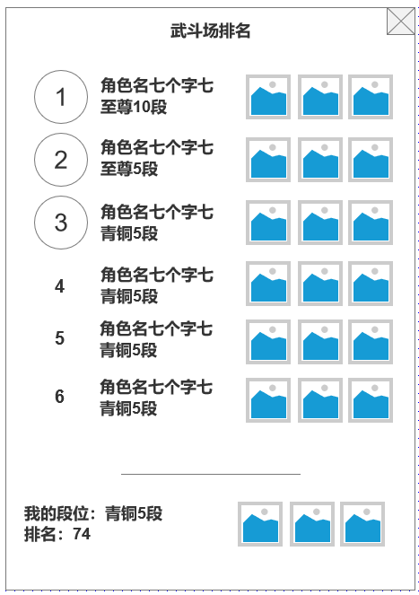
 |  |  |  |  |  | ▶ | 点击商店按钮，将跳转商店
 |  |  |  |  |  | ▶ | 点击排名按钮，将弹出排名弹窗

未标注界面示意图

功能美需
UI需求

 | 序号 | 类型 | 对应界面 | 内容 | 功能需求 | 策划建议 | 参考图
 | 1 | UI | 天下大会主界面 | 界面默认效果
 | 2 | UI
 | 3 | UI
 | 4 | UI
 | 5 | UI
 | 6 | UI
 | 7 | UI
 | 8 | UI
 | 9 | UI
 | 10 | UI
 | 11 | UI
 | 12 | UI
 | 13 | UI
 | 14 | UI
 | 15 | UI
 | 16 | UI
 | 17 | UI
 | 18 | UI
 | 19 | UI

动效需求

 | 序号 | 类型 | 内容 | 描述 | 功能需求 | 策划建议 | 参考图
 | 1 | 动画特效 | 匹配界面效果 | 当点击开始匹配后出现的持续动画效果 | 需要有匹配中状态，匹配成功状态
 | 2 | 动画特效

其他 （ICON，模型，表情等）

 | 序号 | 类型 | 对应界面 | 内容 | 功能需求 | 策划建议 | 参考图
 | 1 | ICON | 主界面 | 主界面代表五行功能的入口图标 | 功能放置与基础功能栏中，一般情况在界面右下 |  | 

